SBS MON
CARACTERÍSTICA | BS_BASE | BS_ID | BS_CODIGO | BS_DESCR | BS_DESCPRD
MARCA | MON | 0000000001 | AOC | AOC | AOC
 | MON | 0000000001 | BLC | BLUECASE | BLUECASE
 | MON | 0000000001 | DLL | DELL | DELL
 | MON | 0000000001 | GRD | GRADIENTE | GRADIENTE
 | MON | 0000000001 | IPG | IPEGA | IPEGA
 | MON | 0000000001 | LGE | LG | LG
 | MON | 0000000001 | 000 | MARCA GENERICA | -
 | MON | 0000000001 | PNS | PANASONIC | PANASONIC
 | MON | 0000000001 | PHL | PHILIPS | PHILIPS
 | MON | 0000000001 | SNG | SAMSUNG | SAMSUNG
 | MON | 0000000001 | SNY | SONY | SONY
 | MON | 0000000001 | TLC | SEMP-TLC | SEMP-TLC
TIPO DO PAINEL USADO NA TELA | MON | 0000000002 | 01 | AMOLED | AMOLED
 | MON | 0000000002 | 02 | LCD | LCD
 | MON | 0000000002 | 03 | LCD/IPS | LCD/IPS
 | MON | 0000000002 | 04 | LCD/TFT | LCD/TFT
 | MON | 0000000002 | 05 | LED | LED
 | MON | 0000000002 | 06 | MICRO LED | MICRO LED
 | MON | 0000000002 | 07 | OLED | OLED
 | MON | 0000000002 | 08 | QLED | QLED
 | MON | 0000000002 | 09 | RETINA | RETINA
TAMANHO DA TELA | MON | 0000000003 | 01 | 15 POLEGADAS | 15POL
 | MON | 0000000003 | 02 | 17,3 POLEGADAS | 17,3POL
 | MON | 0000000003 | 03 | 19,5 POLEGADAS | 19,5POL
 | MON | 0000000003 | 04 | 21,5 POLEGADAS | 21,5POL
 | MON | 0000000003 | 05 | 23 POLEGADAS | 23POL
 | MON | 0000000003 | 06 | 24 POLEGADAS | 24POL
 | MON | 0000000003 | 07 | 27 POLEGADAS | 27POL
 | MON | 0000000003 | 08 | 32 POLEGADAS | 32POL
 | MON | 0000000003 | 09 | 42 POLEGADAS | 42POL
 | MON | 0000000003 | 10 | 50 POLEGADAS | 50POL
 | MON | 0000000003 | 11 | 55 POLEGADAS | 55POL
 | MON | 0000000003 | 12 | 65 POLEGADAS | 65POL
 | MON | 0000000003 | 13 | 75 POLEGADAS | 75POL
 | MON | 0000000003 | 14 | 100 POLEGADAS | 100POL
RESOLUÇÃO DA IMAGEM | MON | 0000000004 | QVG | QVGA - 320 X 242 | QVGA - 320 X 242
 | MON | 0000000004 | VGA | VGA - 640 X 480 | VGA - 640 X 480
 | MON | 0000000004 | WVG | WVGA - 800 X 480 | WVGA - 800 X 480
 | MON | 0000000004 | SVG | SVGA - 800 X 600 | SVGA - 800 X 600
 | MON | 0000000004 | XGA | XGA - 1024 X 768 | XGA - 1024 X 768
 | MON | 0000000004 | WXG | WXGA-HD¹ - 1280 X 720 | WXGA-HD¹ - 1280 X 720
 | MON | 0000000004 | WGA | WXGA¹ - 1366 X 768 | WXGA¹ - 1366 X 768
 | MON | 0000000004 | WXA | WXGA+ - 1440 X 900 | WXGA+ - 1440 X 900
 | MON | 0000000004 | UXG | UXGA - 1600 X 900 | UXGA - 1600 X 900
 | MON | 0000000004 | UXA | UXGA++ - 1680 X 1050 | UXGA++ - 1680 X 1050
 | MON | 0000000004 | FHD | FULL HD - 1920 X 1080 | FULL HD - 1920 X 1080
 | MON | 0000000004 | FHW | FULL HD UW - 2560 X 1080 | FULL HD UW - 2560 X 1080
 | MON | 0000000004 | WQH | WQHD - 2560 X 1440 | WQHD - 2560 X 1440
 | MON | 0000000004 | 4KU | 4K ULTRA HD - 3840X2160 | 4K ULTRA HD - 3840X2160
 | MON | 0000000004 | 4KW | 4K ULTRA WHD - 5120X2160 | 4K ULTRA WHD - 5120X2160
 | MON | 0000000004 | 05K | 5K- 5120 X 2880 | 5K- 5120 X 2880
 | MON | 0000000004 | 06K | 6K- 6016 X 3384 | 6K- 6016 X 3384
 | MON | 0000000004 | 08K | 8K UHDTV - 7680 X 4320 | 8K UHDTV - 7680 X 4320
 | MON | 0000000004 | 10K | 10K UHDTV - 10240 X 4320 | 10K UHDTV - 10240 X 4320
FUNÇÃO TV | MON | 0000000005 | 0 | SEM TV | S/TV
 | MON | 0000000005 | 1 | COM TV | C/TV
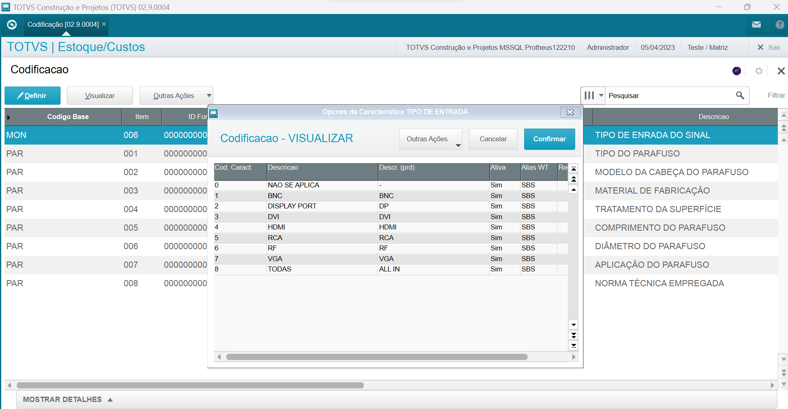
 | MON | 0000000005 | 2 | SMART TV | SMART
TIPO DE ENTRADA DO SINAL | MON | 0000000006 | 0 | NAO SE APLICA | -
 | MON | 0000000006 | 1 | BNC | BNC
 | MON | 0000000006 | 2 | DISPLAY PORT | DP
 | MON | 0000000006 | 3 | DVI | DVI
 | MON | 0000000006 | 4 | HDMI | HDMI
 | MON | 0000000006 | 5 | RCA | RCA
 | MON | 0000000006 | 6 | RF | RF
 | MON | 0000000006 | 7 | VGA | VGA
 | MON | 0000000006 | 8 | TODAS | ALL IN

